Trang_bìa
Posts and Telecommunications Institute of Technology |  |  |  |  |  |  | Thiết kế |  | Tài liệu phát triển |  | Tên hệ thống |  | App mạng xã hội |  |  |  | Người tạo |  | Sơn | Ngày tạo |  | 29/09/2023
 |  |  |  |  |  |  |  |  |  |  |  |  |  |  |  |  | Người cập nhật |  |  | Ngày cập nhật
 |  |  |  |  |  |  |  |  |  |  | Màn hình (ID) |  | ThongKe |  | Màn hình (Tên) |  | Thống Kê

 | APP MẠNG XÃ HỘI Tài liệu phát triển hệ thống

 | Version 1.0

 |  |  |  |  |  |  |  |  |  | 1. Mục đích |  |  | 7. Giao diện màn hình
 |  |  |  |  |  |  |  |  |  | 2. Giới hạn hoạt động |  |  | 8. Danh sách hạng mục
 |  |  |  |  |  |  |  |  |  | 3. Giới hạn hệ thống |  |  | 9. Khái quát chức năng
 |  |  |  |  |  |  |  |  |  | 4. Chức năng liên quan |  |  | 10. Xử lý chi tiết
 |  |  |  |  |  |  |  |  |  | 5. Không bao gồm
 |  |  |  |  |  |  |  |  |  | 6. Sơ đồ

Posts and Telecommunications Institute of Technology |  |  |  |  |  |  | Thiết kế |  | Tài liệu phát triển |  | Tên hệ thống |  | Tìm kiếm việc và người giúp việc |  |  |  | Người tạo |  | Sơn | Ngày tạo |  | 29/09/2023
 |  |  |  |  |  |  |  |  |  |  |  |  |  |  |  |  | Người cập nhật |  |  | Ngày cập nhật
 |  |  |  |  |  |  |  |  |  |  | Màn hình (ID) |  | ThongKe |  | Màn hình (Tên) |  | Thống Kê

 | Lịch sử chỉnh sửa

 | Ver |  | Ngày cập nhật |  |  | Nội dung cập nhật |  |  |  |  |  |  | Người cập nhật
 |  |  |  |  |  |  |  |  |  |  |  |  |  | Ngày duyệt |  | Người duyệt |  | Ngày duyệt |  |  | Người duyệt
 | 1 |  | 2023-09-29 |  |  | Tạo mới |  |  |  |  |  |  | Sơn

Posts and Telecommunications Institute of Technology |  |  |  |  |  |  | Thiết kế |  | Tài liệu phát triển |  | Tên hệ thống |  | Tìm kiếm việc và người giúp việc |  |  |  | Người tạo |  | Sơn | Ngày tạo |  | 29/09/2023
 |  |  |  |  |  |  |  |  |  |  |  |  |  |  |  |  | Người cập nhật |  |  | Ngày cập nhật
 |  |  |  |  |  |  |  |  |  |  | Màn hình (ID) |  | ThongKe |  | Màn hình (Tên) |  | Thống Kê

 | 1. Mục đích
 |  | - Dùng để thống kê lượt Like, Commend, Save của video mà người dùng đã đăng
 |  | - Có thể chọn khoảng thời gian muốn thống kê

 | 2. Giới hạn hoạt động
 |  | Không có

 | 3. Giới hạn hệ thống
 |  | Không có

 | 4. Chức năng liên quan
 |  | Không có

 | 5. Không bao gồm
 |  | Không có

Posts and Telecommunications Institute of Technology |  |  |  |  |  |  | Thiết kế |  | Tài liệu phát triển |  | Tên hệ thống |  | Tìm kiếm việc và người giúp việc |  |  |  | Người tạo |  | Sơn | Ngày tạo |  | 29/09/2023
 |  |  |  |  |  |  |  |  |  |  |  |  |  |  |  |  | Người cập nhật |  |  | Ngày cập nhật
 |  |  |  |  |  |  |  |  |  |  | Màn hình (ID) |  | ThongKe |  | Màn hình (Tên) |  | Thống Kê

Màn hình Danh sách Video
Màn hình Thống kê video
 | 6. Sơ đồ

Khởi động
hệ thống

Video
Video

 | Table

 |  |  | № | Loại | Tên |  |  |  |  |  | I/O | Ghi chú
 |  |  | 1 | M | Video |  |  | Table quản lý Video |  |  | O
 |  |  | 2

 |  |  |  | ※ Loại (M: Master / T: Transaction table / Ⅰ: INI file / W: work table / V: view / S: stored procedures / L: SQL loader / F: file)

Thiết_kế
Posts and Telecommunications Institute of Technology |  |  |  |  |  |  | Thiết kế |  |  | Tài liệu phát triển |  | Tên hệ thống |  | App mạng xã hội cắt ghép video |  |  |  |  | Người tạo | Sơn | Ngày tạo | 29/09/2023
 |  |  |  |  |  |  |  |  |  |  |  |  |  |  |  |  |  |  | Người cập nhật |  | Ngày cập nhật
 |  |  |  |  |  |  |  |  |  |  |  | Màn hình (ID) |  | ThongKe |  | Màn hình (Tên) |  |  | Thống Kê

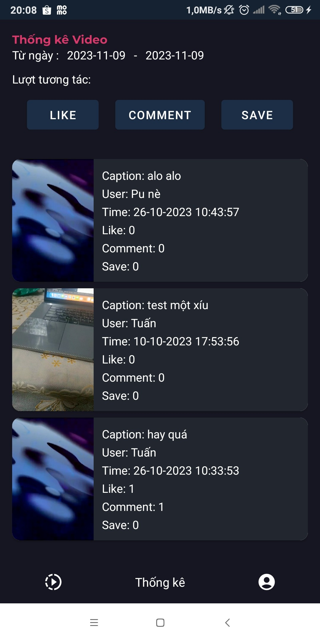
 | 7. Giao diện màn hình

Posts and Telecommunications Institute of Technology |  |  |  |  |  |  | Thiết kế |  |  | Tài liệu phát triển |  | Tên hệ thống |  | App mạng xã hội cắt ghép video |  |  |  |  | Người tạo | Sơn | Ngày tạo | 29/09/2023
 |  |  |  |  |  |  |  |  |  |  |  |  |  |  |  |  |  |  | Người cập nhật |  | Ngày cập nhật
 |  |  |  |  |  |  |  |  |  |  |  | Màn hình (ID) |  | ThongKe |  | Màn hình (Tên) |  |  | Thống Kê

 | 8. Danh sách hạng mục

 |  | [Vùng hiển thị cố định ]
 |  | № | Tên hạng mục |  |  |  | Control |  |  |  | Nội dung hiển thị |  |  |  | Ý nghĩa
 |  | 1 | Tiêu đề |  |  |  | TextView |  | Thống kê video |  |  |  |  |  | Hiển thị tên trang đang sử dụng
 |  | 2 | Thời gian |  |  |  | TextView |  | Thời gian |  |  |  |  |  | Thống báo mục thời gian
 |  | 3 | Cách lọc |  |  |  | TextView |  | Lượt tương tác |  |  |  |  |  | Thông báo các loại lọc

 |  | [Vùng nút]
 |  | № | Tên hạng mục |  |  |  |  |  | Control |  |  |  | Ghi chú
 |  | 1 | Like |  |  |  |  |  | Button
 |  | 2 | Commend |  |  |  |  |  | Button
 |  | 3 | Save |  |  |  |  |  | Button
 |  | 4 | 01/01/2023 |  |  |  |  |  | TextView
 |  | 5 | 2-2-2023 |  |  |  |  |  | TextView

Posts and Telecommunications Institute of Technology |  |  |  |  |  |  | Thiết kế |  |  | Tài liệu phát triển |  | Tên hệ thống |  | App mạng xã hội cắt ghép video |  |  |  |  | Người tạo | Sơn | Ngày tạo | 29/09/2023
 |  |  |  |  |  |  |  |  |  |  |  |  |  |  |  |  |  |  | Người cập nhật |  | Ngày cập nhật
 |  |  |  |  |  |  |  |  |  |  |  | Màn hình (ID) |  | ThongKe |  | Màn hình (Tên) |  |  | Thống Kê

 | 9. Khái quát chức năng
 |  | (1) Hiển thị ban đầu
 |  |  | 1. Hiển thị màn hình ở trạng thái ban đầu

 |  | (2) Xử lý thống kê video
 |  |  | 1. Chọn khoảng thời gian để thống kê
 |  |  |  | - Chọn 2 mốc thời gian để lấy danh sách video trong khoảng muốn lấy.
 |  |  |  | - Hiển thị danh sách video với các thông tin liên quan
 |  |  | 2. Sắp xếp các video theo số lượt
 |  |  |  | - Chọn 1 trong 3 button để sắp xếp video.
 |  |  |  | - Hiển thị danh sách video theo button mình chọn.

Posts and Telecommunications Institute of Technology |  |  |  |  |  |  | Thiết kế |  |  | Tài liệu phát triển |  | Tên hệ thống |  | App mạng xã hội cắt ghép video |  |  |  |  | Người tạo | Sơn | Ngày tạo | 29/09/2023
 |  |  |  |  |  |  |  |  |  |  |  |  |  |  |  |  |  |  | Người cập nhật |  | Ngày cập nhật
 |  |  |  |  |  |  |  |  |  |  |  | Màn hình (ID) |  | ThongKe |  | Màn hình (Tên) |  |  | Thống Kê

 | 10. Xử lý chi tiết
 |  | (1) Hiển thị ban đầu
 |  |  | 1. Thực hiện khởi tạo màn hình ban đầu

 |  |  |  | [Vùng nút]
 |  |  |  | № | Tên hạng mục |  |  |  | Nội dung hiển thị |  |  |  |  |  | Giá trị |  |  | Sử dụng |  | Ghi chú
 |  |  |  | 1 | Từ ngày |  |  |  | 13-11-2023 |  |  |  |  |  |  |  |  | Có thể
 |  |  |  | 2 | Đến ngày |  |  |  | 13-11-2023 |  |  |  |  |  |  |  |  | Có thể

 |  |  |  | [Vùng nút]
 |  |  |  | № | Tên hạng mục |  |  |  | Nội dung hiển thị |  |  |  |  |  | Giá trị |  |  | Sử dụng |  | Ghi chú
 |  |  |  | 1 | Like |  |  |  | Like |  |  |  |  |  |  |  |  | Có thể
 |  |  |  | 2 | Commend |  |  |  | Commend |  |  |  |  |  |  |  |  | Có thể
 |  |  |  | 3 | Save |  |  |  | Save |  |  |  |  |  |  |  |  | Có thể

 |  | (2) Màn hình thống kê
 |  |  | 1. Chọn khoảng thời gian để thống kê
 |  |  | 2. Xử lý check
 |  |  |  | a. Check hạng mục
 |  |  |  | № | Tên hạng mục |  |  |  | Nội dung check |  |  |  |  |  |  |  | Message code
 |  |  |  | 1 | Thời gian bắt đầu |  |  |  | Không vượt quá thời gian hiện tại |  |  |  |  |  |  |  | ERR0_TIME_NOW
 |  |  |  | 2 | Thời gian kết thúc |  |  |  | Không vượt quá thời gian hiện tại |  |  |  |  |  |  |  | ERR0_TIME_NOW
 |  |  |  | 3 | Bắt đầu sau kết thúc |  |  |  | Thời gian bắt đầu lớn hơn thời gian kết thúc |  |  |  |  |  |  |  | ERR0_TIME_BEGIN
 |  |  |  | 4 | Kết thúc trước bắt đầu |  |  |  | Thời gian kết thúc bé hơn thời gian bắt đầu |  |  |  |  |  |  |  | ERR0_TIME_END
 |  |  |  | 5 | Danh sách trống |  |  |  | Danh sách video trống |  |  |  |  |  |  |  | VIDEO_LIST_NULL

 |  |  |  | b . Lấy dữ liệu từ database
 |  |  |  | Đối tượng |  |  |  | Truy xuất
 |  |  |  | Video |  |  |  | Call<List<Video>> call = dataService.getListVideo(timeStart , timeEnd);
 |  |  |  |  |  |  |  | listVideo = (ArrayList<Video>) response.body();

 |  |  |  | Truy vấn đối tượng video
 |  |  |  |  | - Nếu thành công hiển thị lên danh sách các video
 |  |  |  |  | - Nếu thất bại: thông báo tại màn hình này

 |  |  |  | Thông báo |  | Trường hợp |  |  |  |  |  |  |  |  |  |  | Message Code
 |  |  |  | SUCCESS |  | Lấy thông tin thành công |  |  |  |  |  |  |  |  |  |  | GET_INFO_SUCCESS
 |  |  |  | FAIL |  | Lấy thông tin thất bại |  |  |  |  |  |  |  |  |  |  | GET_INFO_E001

